Лист1
 |  | Bug report |  |  |  | Priority | Low(P3)> Medium(P2)> High(P1)
 |  | Version | 1.0 |  |  | Severity | Trivial(S1),Mainor(S2),Major(S3), Critical(S4),Blocked(S5)
 |  | Date of create | 2022-08-15 |  |  | Statuses | New,Canceled,Opened,Fixed,Closed
 |  | Project | https://teahouse.ua/
 |  | Creator | Mishin Daniel
 |  | Enviroument | Apple MacBookPro,MacOS Montarey,Safari Lenovo b50-10,Windows 8.1,Google,FireFox
 |  | Status | New
Summary (What?Where?When?) | № | Pre -conditions(description) | Steps to reproduse | Actual result | Expected result | ScreenShots | Severity | Priority
кнопка выбора языка сайта на планшете в шапке сайта | 1 | 1.открыть сайт https://teahouse.ua/ используя планшет разрешения экрана | 1.шапка сайта | кнопка выбора языка отображена по центру шапки | "кнопка выбора языка отображена в шапкке сайта справа в углу" шапки | 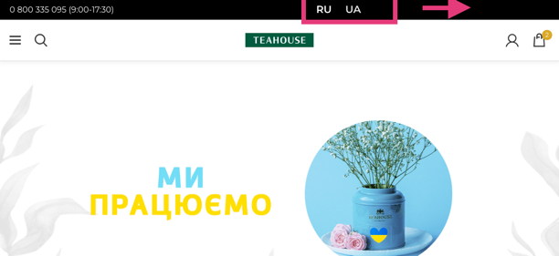 | S1 | P3
карта Чая в футтре сайта отображена не корректно | 2 | 1.открыть сайт https://teahouse.ua/ используя планшет разрешения экрана 1.cролл в футтер страницы | 2.скролл в футтер сайта | карта чая отображено некоректно смещен вправо что влечет за собой некорретное отображение страницы и пустую область контента | карта чая отабрежна на всю ширину области контента без пустых участков | 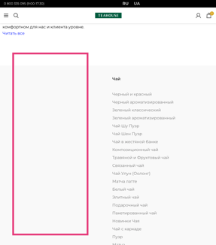 | S2 | P1
обьявления количества заказа товара на транице товара | 3 | 1.открыть сайт https://teahouse.ua/ 2.открыть страницу товара | 1.изменить количество товара с помощью символов или букв | есть возможность ввести буквы в поле количества товара | отсутсвия способа ввода букв и символов в поле количества | 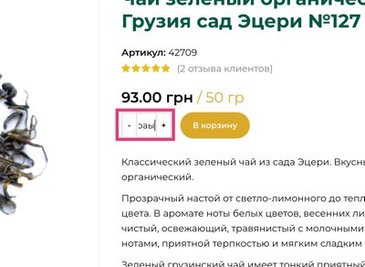 | S1 | P3
некоретное отображения выпадающих списков в навигационом меню сайта при открытом поле поиска | 4 | 1.открыть сайт https://teahouse.ua/ 2.открыть поиск | навести на ссылку в навигацинном меню сайта при открытом поиске | выпадающий список в навигационном меню скрыт из за поиска | при наведении на ссылку в навигационном меню поле поиска скрыто | 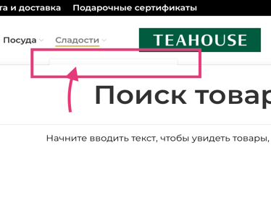 | S1 | P3
ссылки (фейсбук и инсты) в разделе Контакты | 5 | 1.открыть сайт https://teahouse.ua/ 2.Открыть раздел Контакты | контент странцы Контакты | ссылки (фейсбук и инсты) отображены не корректно и смещены по центру | ссылки (фейсбук и инсты) отображены слева относительно контента страницы | 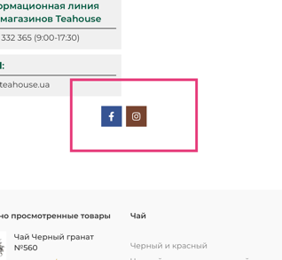 | S1 | P3
Заголовок страницы Контакты в шапке странице контакты | 6 | 1.открыть сайт https://teahouse.ua/ 2.Открыть раздел Контакты | шапка страницы Контакты | заголовок размещен на фоне обоев не корректно плохо читабельный | заголовок размещен корректно относительно обоев шапки и хорошо читабельный | 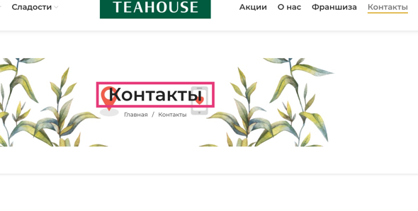 | S2 | P3
пустой участок в контенте страницы Франшиза | 7 | "1.открыть сайт https://teahouse.ua/ 2.Открыть раздел Франшиза | контент страницы Франшиза | присутсвует пустой участок в контенте | отсутсвие пустых учатков в контенте страницы Франшизы | 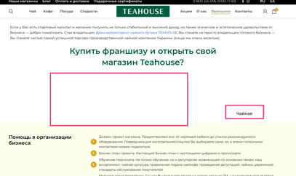 | S2 | P3
ссылки в разделе О нас в шапке страницы | 8 | 1.открыть сайт https://teahouse.ua/ 2.Открыть раздел О нас | шапка страницы О нас | ссылки не корректно отбражены относительно обоев шапки сайта плохо читабельные | ссылки корректно отбражены относительно обоев шапки сайта хорошо читабельные | 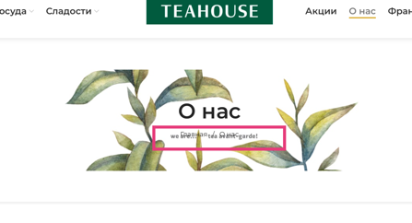 | S2 | P2
шапка страниц (чай,главная страница сайт, поуда) | 9 | 1.открыть сайт https://teahouse.ua/ 2.Открыть раздел Чай 3.Открыть раздел Посуда | шапка страниц Посуда,Чай,Главная странциа сайта | шапка страниц отсутсвует | шапка страниц отображено | 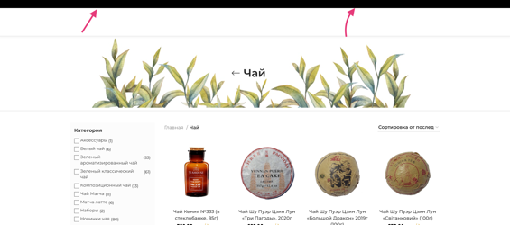 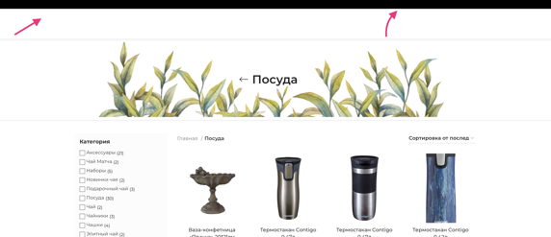 | S4 | P1
дата создания сайта и спонсоры в футтере сайта | 10 | 1.открыть сайт https://teahouse.ua/ | футтер сайта | дата создания сайта и спонсоры отображены не корректно и смещены по обе стороны сайта | дата создания сайта и спонсоры отображены по центру | 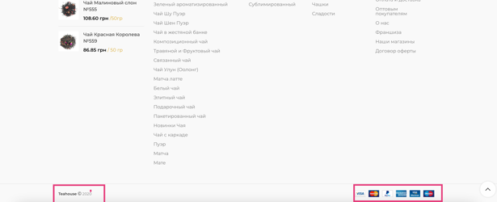 | S2 | P3
Карта сайта в футтере сайта | 11 | 1.открыть сайт https://teahouse.ua/ | карта сайта в футтере | карта чая отображена не корректно влечет за собой пустой участок | карта сайта отображены корректно без пустых участков | 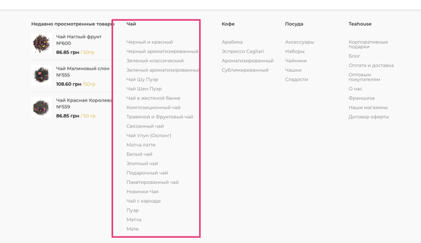 | S2 | P3
фильтр товаров на странице выбора товаров | 12 | 1.открыть сайт https://teahouse.ua/ 2.перейти на страницу выбора товара | отфильтровать товар по категории или стране | не правльное отображение количество товаров и страны производителя с заявлеными фильтрами | корректная фильтрация количества и страны производителя товаров с заявлеными фильтрами | 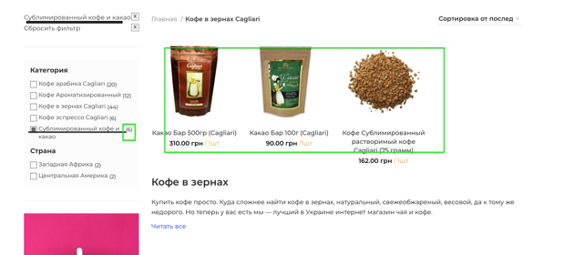 | S4 | P1

